スタート演出
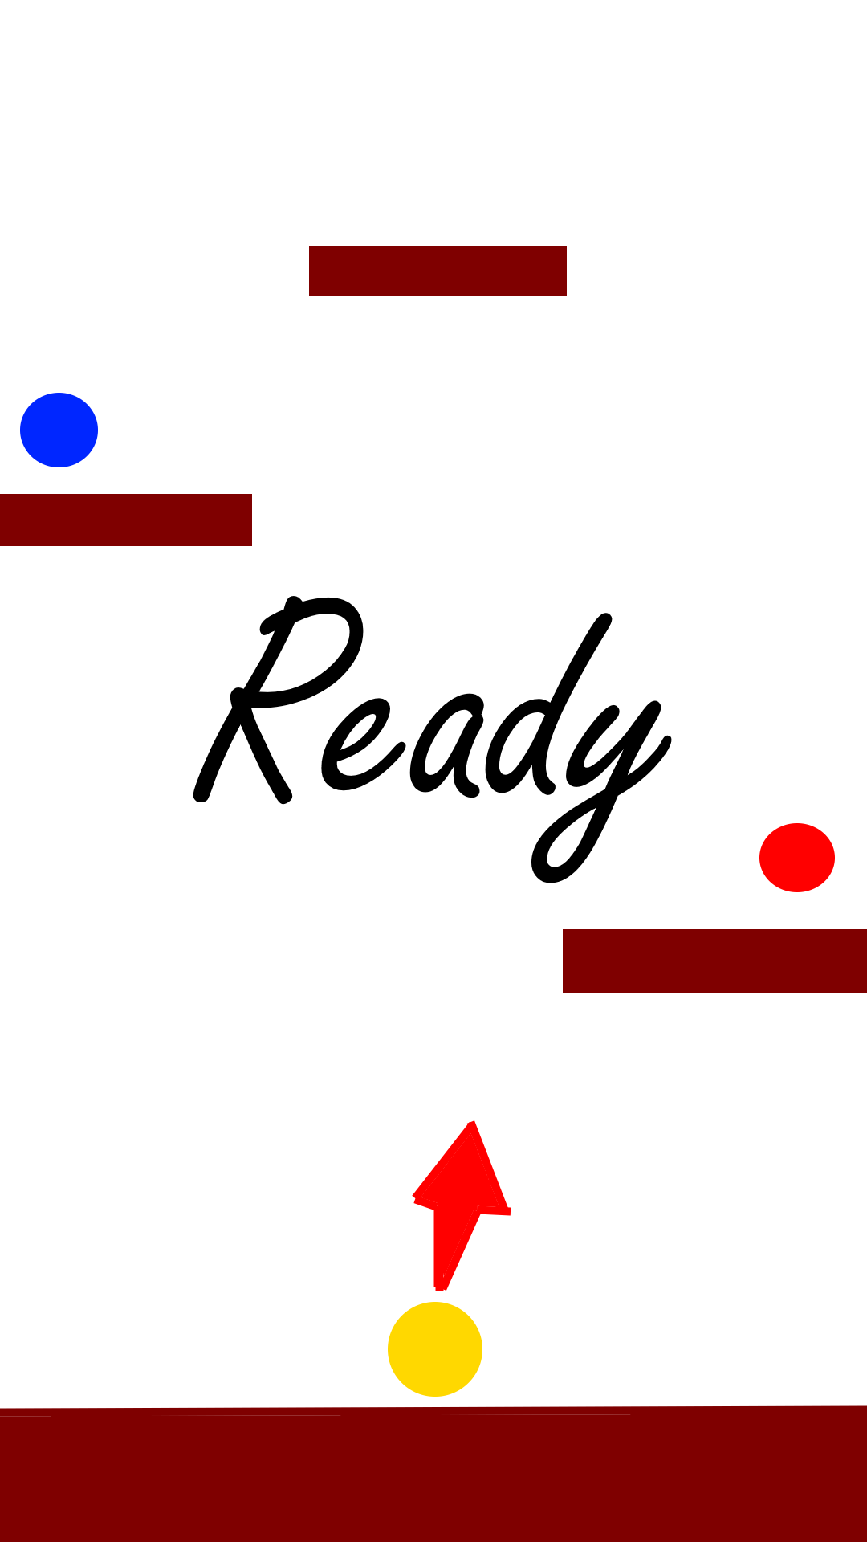
1
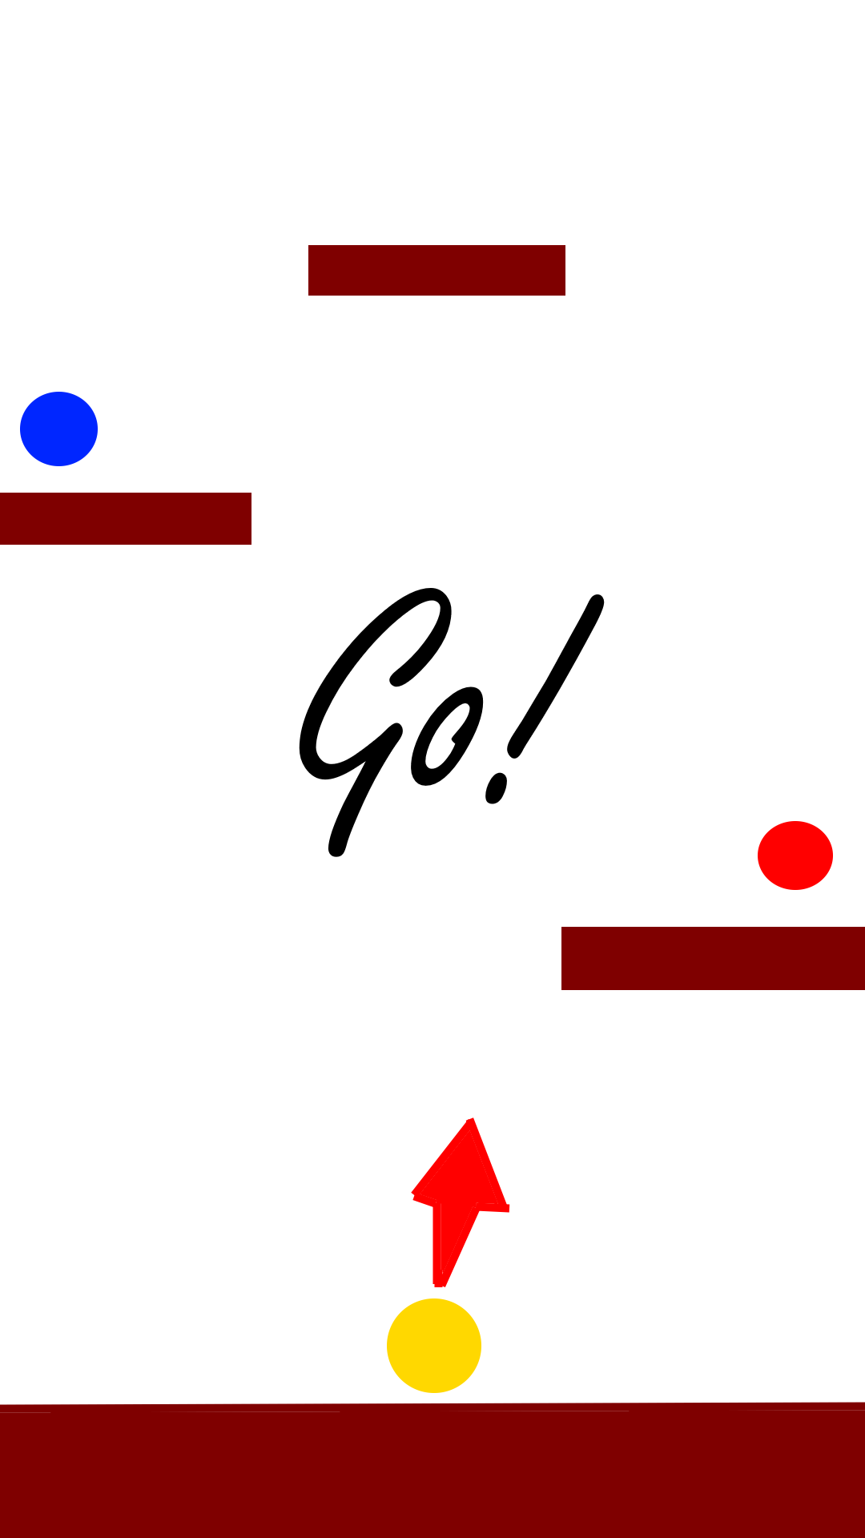
2
ゲームスタート演出仕様

①Readyの文字を表示させ1秒後に消す。
Readyの文字が消えた後、Go!の文字を表示する。
②Go!の文字はフォントサイズ0の状態から100まで1秒間かけて拡大する。
Go!の文字を表示させると同時に笛の音のSEを鳴らす。
Go!の文字が最大サイズになって1秒後から１秒かけてフェードアウトさせる。
文字が完全に消えた後操作可能になる。
演出中はUIの表示を消す演出終了、演出スキップのタイミングで表示する。
演出中にタップすると演出をスキップできる。

タイムアップ演出
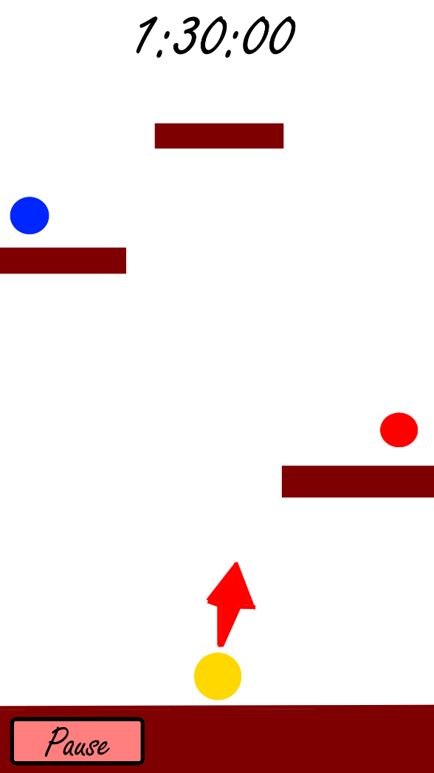
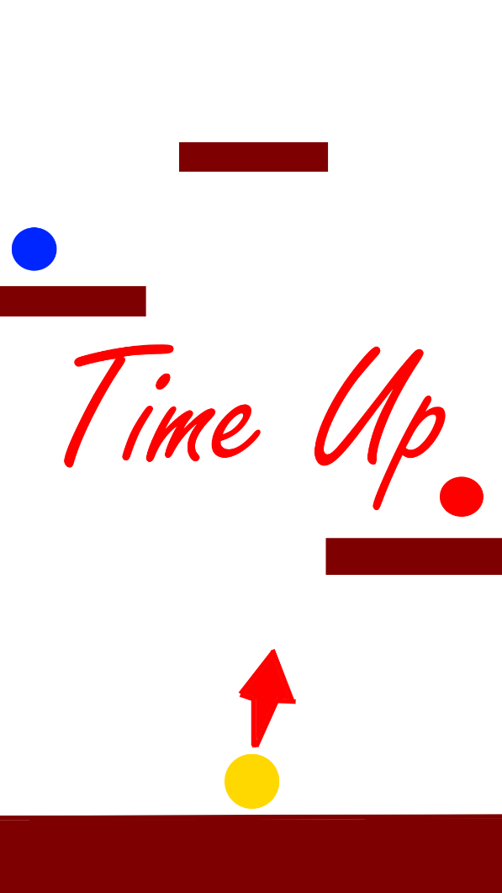
1
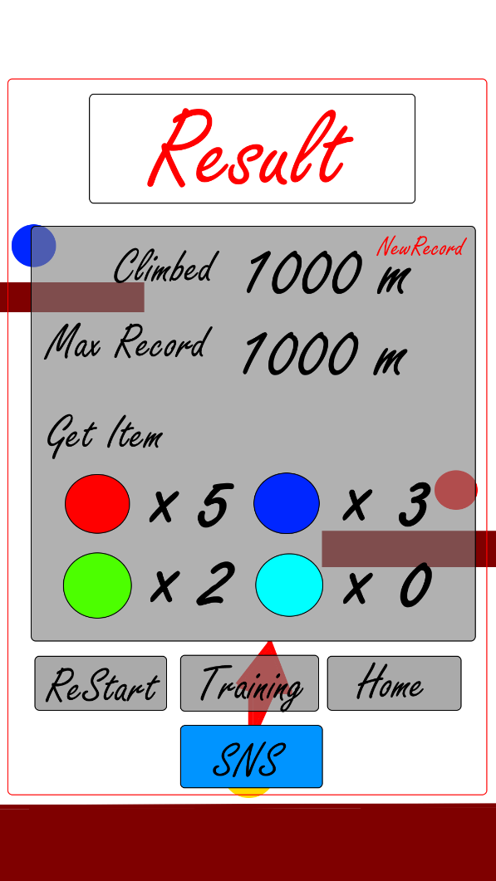
2
タイムアップ演出仕様

①Time Upの文字を画面に表示する
フォントサイズ0から100に1秒かけて拡大表示する
②最大サイズになった１秒後にタイムアップのキャンバスを
画面外右から１秒かけてスライドさせて表示する
キャンバス表示後、上のtextから順にフェードインで0.5秒ずつ表示する
text表示後、ボタンは一括でフェードイン表示
キャンバスが完全に表示されたらボタンを押せるようにする

クリア演出
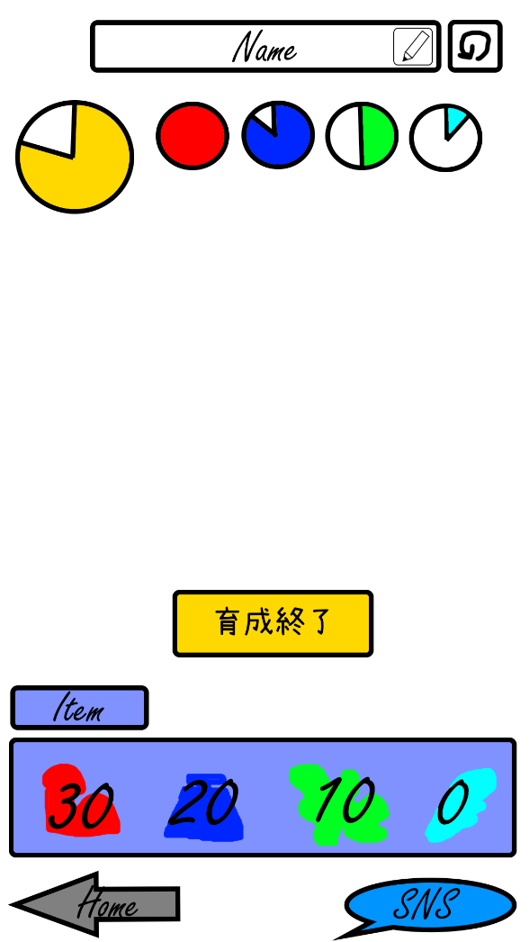
1
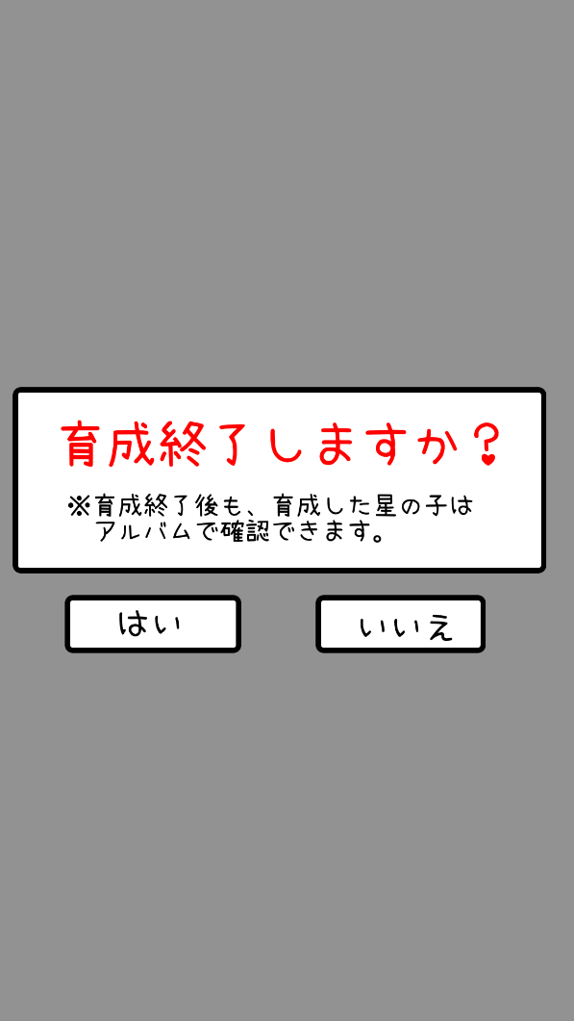
2
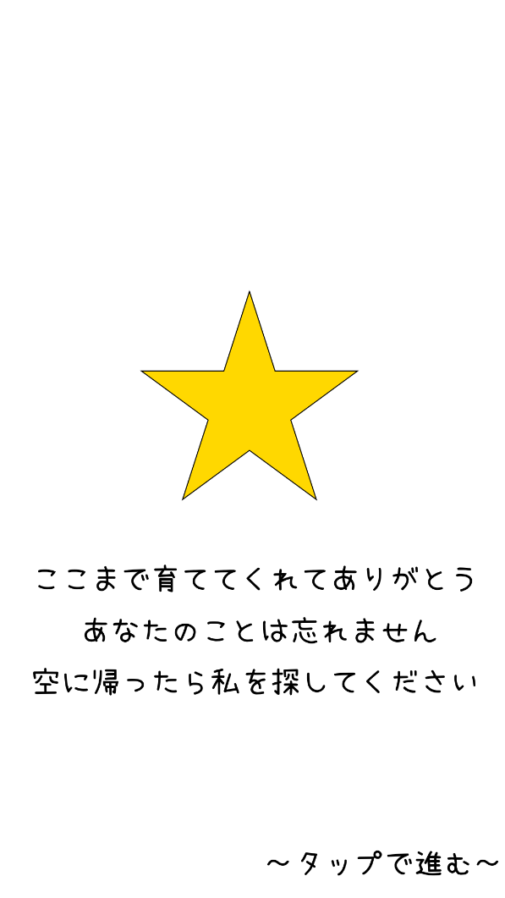
3
ゲームスタート演出仕様

①育成画面でゲームクリアに必要なきらめきがMAXになったら
育成終了ボタンが表示され、育成終了画面に行けるようになる。
②育成終了ボタンを押すと確認の画面が表示される。
はいを押すと次のシーン、いい絵を押すと育成シーンに戻る。
③星の子がセリフを言うセリフは上から順に1秒ずつフェードインで表示
④すべてのセリフ表示後タップすると、星の子が空に飛んでいき、
星になる演出が流れる。すべてのキャラクターで演出は統一。
星の画像が空に昇っていき、輝く星になる。
星の画像①を星のエフェクトとともに上に移動移動につれて、
画像とエフェクトのサイズを小さくしていき、０にする。
⑤その後②の画像を表示して３秒後にポップアップを表示する。
⑥タップするとタイトルシーンに移動する。


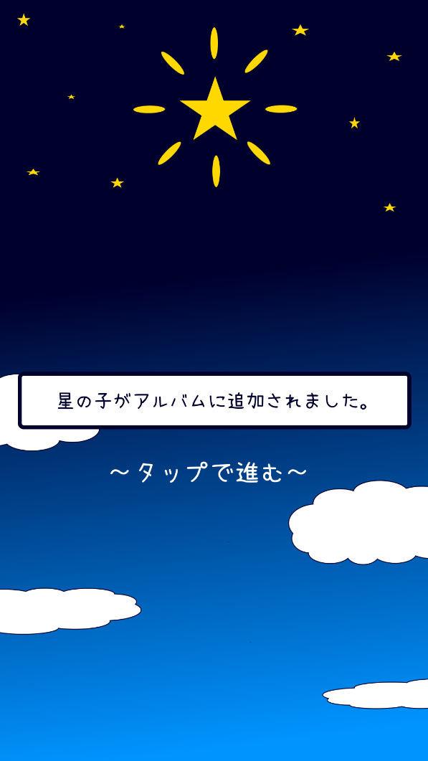

4
②
5
6

①

